Worksheet
視能訓練士 | 2023 | 疾病と障害の成り立ち及び回復過程の促進 |  | 2023_co_23_am001
 |  | PCR法で増幅しているのはどれか。
 |  | 1 | DNA | 正解
 |  | 2 | mRNA
 |  | 3 | タンパク質
 |  | 4 | リボソーム
 |  | 5 | ポリメラーゼ
視能訓練士 | 2023 | 視覚機能の基礎と検査機器（眼解剖） |  | 2023_co_23_am002
 |  | 平滑筋はどれか。
 |  | 1 | 心 筋
 |  | 2 | 眼輪筋
 |  | 3 | 上斜筋
 |  | 4 | 上眼瞼挙筋
 |  | 5 | 瞳孔括約筋 | 正解
視能訓練士 | 2023 | 斜視【各型】 |  | 2023_co_23_am003
 |  | 後天性斜視の原因とならないのはどれか。
 |  | 1 | Basedow病
 |  | 2 | Brown症候群
 |  | 3 | Sjögren症候群 | 正解
 |  | 4 | 眼窩底骨折
 |  | 5 | 重症筋無力症
視能訓練士 | 2023 | 眼疾病学 |  | 2023_co_23_am004
 |  | 自己免疫疾患はどれか。
 |  | 1 | Crouzon症候群
 |  | 2 | Down症候群
 |  | 3 | Marfan症候群
 |  | 4 | Stevens-Johnson症候群 | 正解
 |  | 5 | Sturge-Weber症候群
視能訓練士 | 2023 | 視覚機能の基礎と検査機器（眼解剖） |  | 2023_co_23_am005
 |  | 内頸動脈-後交通動脈分岐部の動脈瘤により障害されやすい脳神経はどれか。
 |  | 1 | 視神経
 |  | 2 | 動眼神経 | 正解
 |  | 3 | 滑車神経
 |  | 4 | 外転神経
 |  | 5 | 顔面神経
視能訓練士 | 2023 | 眼科検査学 |  | 2023_co_23_am006
 |  | ERGでの律動様小波の発生源はどれか。
 |  | 1 | 杆 体
 |  | 2 | 錐 体
 |  | 3 | 双極細胞
 |  | 4 | Müller細胞
 |  | 5 | アマクリン細胞 | 正解
視能訓練士 | 2023 | 眼科薬理学 |  | 2023_co_23_am007
 |  | 副腎皮質ステロイド薬による副作用はどれか。
 |  | 1 | 喘 息
 |  | 2 | 低血糖
 |  | 3 | 緑内障 | 正解
 |  | 4 | 体重減少
 |  | 5 | ネフローゼ症候群
視能訓練士 | 2023 | 人体の構造と機能及び心身の発達・加齢 |  | 2023_co_23_am008
 |  | 神経伝達物質はどれか。
 |  | 1 | リパーゼ
 |  | 2 | インスリン
 |  | 3 | エストロゲン
 |  | 4 | アセチルコリン | 正解
 |  | 5 | エリスロポエチン
視能訓練士 | 2023 | 人体の構造と機能及び心身の発達・加齢 |  | 2023_co_23_am009
 |  | 下垂体から分泌されるホルモンはどれか。2つ選べ。
 |  | 1 | アドレナリン
 |  | 2 | アンドロゲン
 |  | 3 | エストロゲン
 |  | 4 | 成長ホルモン | 正解
 |  | 5 | 甲状腺刺激ホルモン | 正解
視能訓練士 | 2023 | 人体の構造と機能及び心身の発達・加齢 |  | 2023_co_23_am010
 |  | 成人で赤血球を造るのはどれか。
 |  | 1 | 骨 髄 | 正解
 |  | 2 | 膵 臓
 |  | 3 | 胆 嚢
 |  | 4 | 松果体
 |  | 5 | 副腎皮質
視能訓練士 | 2023 | 生理光学 |  | 2023_co_23_am011
 |  | 5m用視力表で視力0.4のLandolt環の切れ目の視角［分］はどれか。
 |  | 1 | 1.5
 |  | 2 | 2
 |  | 3 | 2.5 | 正解
 |  | 4 | 3
 |  | 5 | 3.5
視能訓練士 | 2023 | 生理光学 |  | 2023_co_23_am012
 |  | 眼鏡度数－10.00Dで完全矯正される近視眼に対してコンタクトレンズを処方する場合に適切な度数［D］を求めよ。眼鏡の頂点間距離は12mmとする。
 |  | 1 | －7.00
 |  | 2 | －8.00
 |  | 3 | －9.00 | 正解
 |  | 4 | －10.00
 |  | 5 | －11.00
視能訓練士 | 2023 | 生理光学 |  | 2023_co_23_am013
 |  | Landolt環の黒い部分の輝度が25cd/m2、一方、白い背景の輝度は475cd/m2であった。 この場合の視標のコントラスト［％］はどれか。
 |  | 1 | 75
 |  | 2 | 80
 |  | 3 | 85
 |  | 4 | 90 | 正解
 |  | 5 | 95
視能訓練士 | 2023 | 視覚生理学の基礎 |  | 2023_co_23_am014
 |  | 円形開口を通過した光線によって、開口部から遠く離れた観察平面上に同心円状の明暗のパターンがみられた。 この現象に関係するのはどれか。
 |  | 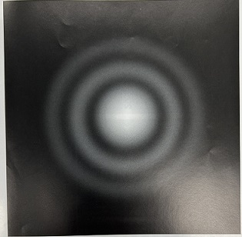
 |  | 1 | 回 折 | 正解
 |  | 2 | 干 渉
 |  | 3 | 散 乱
 |  | 4 | 反 射
 |  | 5 | 偏 光
視能訓練士 | 2023 | 視覚生理学の基礎 |  | 2023_co_23_am015
 |  | 角膜反射像として用いられるPurkinje-Sanson第1像はどの反射像か。
 |  | 1 | 角膜前面 | 正解
 |  | 2 | 角膜後面
 |  | 3 | 水晶体前面
 |  | 4 | 水晶体後面
 |  | 5 | 網膜内境界膜
視能訓練士 | 2023 | 眼科検査学 |  | 2023_co_23_am016
 |  | パターン反転刺激を用いて同一健常者から得られた視覚誘発電位＜VEP＞の波形を示す。 AとBの測定条件の違いはどれか。
 |  | 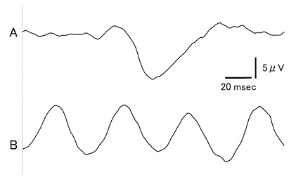
 |  | 1 | 屈折矯正
 |  | 2 | 刺激野の平均輝度
 |  | 3 | 順 応
 |  | 4 | チェックサイズ
 |  | 5 | 反転頻度 | 正解
視能訓練士 | 2023 | 両眼視機能と眼球運動 |  | 2023_co_23_am017
 |  | 眼球運動障害を中枢性と末梢性に鑑別する際に有用な現象はどれか。2つ選べ。
 |  | 1 | Bell | 正解
 |  | 2 | Bielschowsky
 |  | 3 | Marcus Gunn
 |  | 4 | Pulfrich
 |  | 5 | 人形の眼 | 正解
視能訓練士 | 2023 | 視覚生理学の基礎 |  | 2023_co_23_am018
 |  | さまざまな空間周波数の正弦波を示す。 健常者で最も高いコントラスト感度を示すのはどれか。
 |  | 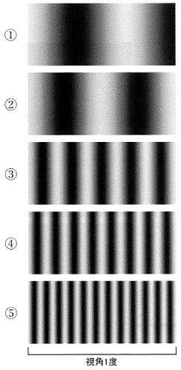
 |  | 1 | ①
 |  | 2 | ②
 |  | 3 | ③ | 正解
 |  | 4 | ④
 |  | 5 | ⑤
視能訓練士 | 2023 | 眼科薬理学 |  | 2023_co_23_am019
 |  | AC/A比が減少する薬剤はどれか。2つ選べ。
 |  | 1 | アトロピン硫酸塩
 |  | 2 | シクロペントラート塩酸塩
 |  | 3 | ジスチグミン臭化物 | 正解
 |  | 4 | トロピカミド
 |  | 5 | ピロカルピン塩酸塩 | 正解
視能訓練士 | 2023 | 視覚生理学の基礎 |  | 2023_co_23_am020
 |  | 単位時間当たりに発散または入射する光量はどれか。
 |  | 1 | 輝 度
 |  | 2 | 光 束 | 正解
 |  | 3 | 光 度
 |  | 4 | 照 度
 |  | 5 | 網膜照度
視能訓練士 | 2023 | 視能矯正の枠組み |  | 2023_co_23_am021
 |  | 視能訓練士の業務で正しいのはどれか。
 |  | 1 | 臨地実習生のインシデントは報告不要である。
 |  | 2 | 医療機関を退職した視能訓練士に守秘義務はない。
 |  | 3 | 国家試験合格後は免許申請前でも業務を行ってよい。
 |  | 4 | 患者の状態に応じたリスクを予測し、安全確保に努める。 | 正解
 |  | 5 | 診療録の作成は医師法により定められており、視能訓練士にその義務はない。
視能訓練士 | 2023 | 眼科検査学 |  | 2023_co_23_am022
 |  | 中心フリッカ検査で正しいのはどれか。
 |  | 1 | 空間周波数特性が関与する。
 |  | 2 | 過熱白内障の影響を受けない。
 |  | 3 | 網膜色素上皮の機能を評価する。
 |  | 4 | 眼精疲労では限界フリッカ値が低下する。 | 正解
 |  | 5 | 限界フリッカ値における20Hzは正常である。
視能訓練士 | 2023 | 生理光学 |  | 2023_co_23_am023
 |  | 検影法の結果を示す。 レンズ式で正しいのはどれか。
 |  | 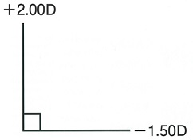
 |  | 1 | ＋2.00D＝cyl－0.50D180°
 |  | 2 | ＋2.00D＝cyl－3.50D90° | 正解
 |  | 3 | ＋1.50D＝cyl－3.50D90°
 |  | 4 | ＋1.50D＝cyl＋3.50D90°
 |  | 5 | ＋1.50D＝cyl＋0.50D180°
視能訓練士 | 2023 | 生理光学 |  | 2023_co_23_am024
 |  | 遠点が眼前2m、＋3.00Dを付加して測定したときの近点は眼前20cmであった。 このときの調節力［D］はどれか。
 |  | 1 | 0
 |  | 2 | 1.5 | 正解
 |  | 3 | 3
 |  | 4 | 4.5
 |  | 5 | 6
視能訓練士 | 2023 | 眼科検査学 |  | 2023_co_23_am025
 |  | 仮性同色表で正しいのはどれか。2つ選べ。
 |  | 1 | 照明条件が重要である。 | 正解
 |  | 2 | 検査表は指でなぞらせる。
 |  | 3 | 視力の程度に影響されない。
 |  | 4 | 混同色の原理を利用している。 | 正解
 |  | 5 | 色覚異常の程度判定に用いる。
視能訓練士 | 2023 | 斜視【斜視検査】 |  | 2023_co_23_am026
 |  | 日常視に最も近い網膜対応検査はどれか。
 |  | 1 | 赤フィルタ法
 |  | 2 | 残像転送試験
 |  | 3 | Worth4灯試験
 |  | 4 | 大型弱視鏡検査
 |  | 5 | Bagolini線条検査 | 正解
視能訓練士 | 2023 | 眼科検査学 |  | 2023_co_23_am027
 |  | 眼球突出計検査が有用なのはどれか。
 |  | 1 | 強度遠視
 |  | 2 | 高眼圧症
 |  | 3 | 眼窩内腫瘍 | 正解
 |  | 4 | 重症筋無力症
 |  | 5 | Duane症候群
視能訓練士 | 2023 | 眼疾病学 |  | 2023_co_23_am028
 |  | 視交叉が障害されたときにみられる視野異常はどれか。
 |  | 1 | 左中心暗点
 |  | 2 | 左同名半盲
 |  | 3 | 右水平半盲
 |  | 4 | 両耳側半盲 | 正解
 |  | 5 | 右上1/4同名半盲
視能訓練士 | 2023 | 眼科検査学 |  | 2023_co_23_am029
 |  | 検査と関連する法則の組合せで誤っているのはどれか。
 |  | 1 | 電気眼振図 -- Sherringtonの法則 | 正解
 |  | 2 | 不等像視検査 -- Knappの法則
 |  | 3 | Hess赤緑試験 -- Heringの法則
 |  | 4 | プリズム眼鏡検査 -- Prenticeの法則
 |  | 5 | Goldmann視野計検査 -- Weber-Fcchnerの法則
視能訓練士 | 2023 | 眼科検査学 |  | 2023_co_23_am030
 |  | 定量検査でないのはどれか。
 |  | 1 | M-CHARTS
 |  | 2 | 残像転送試験 | 正解
 |  | 3 | Krimsky試験
 |  | 4 | 瞳孔間距離計測
 |  | 5 | Goldmann視野計検査
視能訓練士 | 2023 | 保健医療福祉と視能障害のリハビリテーションの理念 |  | 2023_co_23_am031
 |  | 問題指向型診療記録について、略語と英語の組合せで誤っているのはどれか。
 |  | 1 | S -- second opinion | 正解
 |  | 2 | O -- objective data
 |  | 3 | A -- assessment
 |  | 4 | P -- plan
 |  | 5 | POMR -- problem oriented medical record
視能訓練士 | 2023 | 眼科検査学 |  | 2023_co_23_am032
 |  | 我が国における遠見視力検査の標準的な検査距離［m］はどれか。
 |  | 1 | 0.3
 |  | 2 | 0.5
 |  | 3 | 1
 |  | 4 | 3
 |  | 5 | 5 | 正解
視能訓練士 | 2023 | 眼科検査学 |  | 2023_co_23_am033
 |  | 乱視の検出に用いるのはどれか。
 |  | 1 | 直像鏡
 |  | 2 | 角膜知覚計
 |  | 3 | クロスシリンダ | 正解
 |  | 4 | ディスタントメータ
 |  | 5 | ノンコンタクトトノメータ
視能訓練士 | 2023 | 生理光学 |  | 2023_co_23_am034（不備問題採点除外）
 |  | 投影式レンズメータでレンズ度数を測定したところ、図のように－1.25Dと－3.75Dでピントが合った。 レンズの度数はどれか。
 |  | 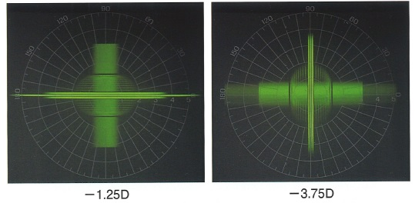
 |  | 1 | －1.25D＝cyl＋2.50D90° | 正解
 |  | 2 | －3.75D＝cyl＋2.50D90° | 正解
 |  | 3 | －1.25D＝cyl＋2.50D90° | 正解
 |  | 4 | －1.25D＝cyl＋3.75D90° | 正解
 |  | 5 | －3.75D＝cyl＋1.25D90° | 正解
視能訓練士 | 2023 | 眼科検査学 |  | 2023_co_23_am035
 |  | らせん状視野の検出に適しているのはどれか。
 |  | 1 | フリッカ視野計
 |  | 2 | Amslerチャート
 |  | 3 | Förster視野計
 |  | 4 | Goldmann視野計 | 正解
 |  | 5 | Humphrey視野計
視能訓練士 | 2023 | 斜視【斜視検査】 |  | 2023_co_23_am036
 |  | 大型弱視鏡を用いて他覚的斜視角を測定する際、測定スライドのサイズを決定するときに参考にするのはどれか。
 |  | 1 | 視力値 | 正解
 |  | 2 | 同時視の程度
 |  | 3 | 立体視の程度
 |  | 4 | 感覚性融像の有無
 |  | 5 | 自覚的斜視角の大きさ
視能訓練士 | 2023 | 斜視【斜視検査】 |  | 2023_co_23_am037
 |  | Hess赤緑試験における検査の必要条件はどれか。
 |  | 1 | γ角異常がない。
 |  | 2 | 回旋複視がない。
 |  | 3 | 共同性斜視である。
 |  | 4 | 網膜正常対応である。 | 正解
 |  | 5 | 核上性眼球運動異常がない。
視能訓練士 | 2023 | 眼疾病学 |  | 2023_co_23_am038
 |  | 相対的瞳孔求心路障害を呈する疾患はどれか。
 |  | 1 | 視神経炎 | 正解
 |  | 2 | Adie症候群
 |  | 3 | 動眼神経麻痺
 |  | 4 | Horner症候群
 |  | 5 | 瞳孔括約筋断裂
視能訓練士 | 2023 | 視能矯正の枠組み |  | 2023_co_23_am039
 |  | 医師の具体的指示が必要な視能訓練士の業務はどれか。
 |  | 1 | 眼位検査
 |  | 2 | 視力検査
 |  | 3 | OCT検査
 |  | 4 | 散瞳薬点眼 | 正解
 |  | 5 | 涙道通水通色素検査
視能訓練士 | 2023 | 眼疾病学 |  | 2023_co_23_am040
 |  | 細菌性結膜炎はどれか。
 |  | 1 | 咽頭結膜炎
 |  | 2 | 新生児眼炎 | 正解
 |  | 3 | 巨大乳頭結膜炎
 |  | 4 | 流行性角結膜炎
 |  | 5 | 急性出血性結膜炎
視能訓練士 | 2023 | 斜視【各型】 |  | 2023_co_23_am041
 |  | 先天内斜視にみられるのはどれか。2つ選べ。
 |  | 1 | 眼球後退
 |  | 2 | 交差固視 | 正解
 |  | 3 | 片目つぶり
 |  | 4 | 小角度の斜視
 |  | 5 | 見かけ上の外転制限 | 正解
視能訓練士 | 2023 | 弱視 |  | 2023_co_23_am042
 |  | 不同視弱視で正しいのはどれか。2つ選べ。
 |  | 1 | 顕性斜視を合併する。
 |  | 2 | 弱視眼は偏心固視である。
 |  | 3 | 遠視性不同視に生じやすい。 | 正解
 |  | 4 | 網膜対応は調和性異常対応を示す。
 |  | 5 | 軸性の遠視性不同視では弱視眼の眼軸長が健眼より短い。 | 正解
視能訓練士 | 2023 | 斜視【各型】 |  | 2023_co_23_am043
 |  | 異常神経再生がみられるのはどれか。
 |  | 1 | 開散麻痺
 |  | 2 | 外転神経麻痺
 |  | 3 | 滑車神経麻痺
 |  | 4 | 動眼神経麻痺 | 正解
 |  | 5 | 眼球運動失行症
視能訓練士 | 2023 | 眼疾病学 |  | 2023_co_23_am044
 |  | 画家のC.Monet＜C.モネ＞は白内障術前に赤い色調の絵を描き、白内障術後は青い色調の絵を描いたことで有名である。 考えられるのはどれか。
 |  | 1 | 色視症 | 正解
 |  | 2 | 色失語
 |  | 3 | 色失認
 |  | 4 | 大脳性色覚異常
 |  | 5 | 後天赤緑色覚異常
視能訓練士 | 2023 | 保健医療福祉と視能障害のリハビリテーションの理念 |  | 2023_co_23_am045
 |  | 「学校においては、毎学年定期に、児童生徒等の健康診断を行わなければならない。」と学校で健康診断の実施を定めているのはどれか。
 |  | 1 | 学校教育法
 |  | 2 | 児童福祉法
 |  | 3 | 成育基本法
 |  | 4 | 母子保健法
 |  | 5 | 学校保健安全法 | 正解
視能訓練士 | 2023 | 斜視【各型】 |  | 2023_co_23_am046
 |  | 先天外眼筋線維症＜general fibrosis syndrome＞にみられるのはどれか。
 |  | 1 | 顎上げ | 正解
 |  | 2 | 首ふり
 |  | 3 | Bell現象
 |  | 4 | 片目つぶり
 |  | 5 | 前庭眼反射
視能訓練士 | 2023 | 眼疾病学 |  | 2023_co_23_am047
 |  | 眼窩先端部病変に伴う症状で誤っているのはどれか。
 |  | 1 | 眼球運動障害
 |  | 2 | 眼球陥凹 | 正解
 |  | 3 | 眼瞼腫脹
 |  | 4 | 結膜充血
 |  | 5 | 視力低下
視能訓練士 | 2023 | 眼疾病学 |  | 2023_co_23_am048
 |  | ミトコンドリア病はどれか。2つ選べ。
 |  | 1 | 2型2色覚
 |  | 2 | 眼皮膚白皮症
 |  | 3 | 網膜芽細胞腫
 |  | 4 | Leber遺伝性視神経症 | 正解
 |  | 5 | 慢性進行性外眼筋麻痺 | 正解
視能訓練士 | 2023 | 眼科検査学 |  | 2023_co_23_am049
 |  | 眼内レンズの度数計算で必要なのはどれか。
 |  | 1 | 角膜径
 |  | 2 | 瞳孔径
 |  | 3 | 水晶体厚
 |  | 4 | 全屈折度
 |  | 5 | 角膜曲率半径 | 正解
視能訓練士 | 2023 | 眼疾病学 |  | 2023_co_23_am050
 |  | 重症筋無力症の所見で正しいのはどれか。
 |  | 1 | 眼球陥凹
 |  | 2 | 結膜充血
 |  | 3 | 外眼筋肥厚
 |  | 4 | 症状の日内変動 | 正解
 |  | 5 | 内転時の眼裂狭小
視能訓練士 | 2023 | 弱視 |  | 2023_co_23_am051
 |  | 微小斜視弱視の特徴で誤っているのはどれか。
 |  | 1 | 遠視性不同視を伴う。
 |  | 2 | 網膜正常対応である。 | 正解
 |  | 3 | 大まかな立体視を認める。
 |  | 4 | 中心窩付近に抑制暗点を伴う。
 |  | 5 | 5°以下の微小斜視が原因である。
視能訓練士 | 2023 | 斜視【各型】 |  | 2023_co_23_am052
 |  | 回旋斜視で正しいのはどれか。
 |  | 1 | 外方回旋斜視が多い。 | 正解
 |  | 2 | 上下偏位は伴わない。
 |  | 3 | 水平直筋の後転で矯正する。
 |  | 4 | 動眼神経麻痺にはみられない。
 |  | 5 | 上下直筋の水平移動手術では治らない。
視能訓練士 | 2023 | 斜視【斜視治療】 |  | 2023_co_23_am053
 |  | 疾患とプリズムでの矯正方法の組合せで正しいのはどれか。
 |  | 1 | 交代性上斜位 -- 両眼基底下方
 |  | 2 | 右外転神経麻痺 -- 右眼基底内方
 |  | 3 | 後天共同性内斜視 -- 両眼基底内方
 |  | 4 | 左Duane症候群Ⅰ型 -- 左眼基底外方 | 正解
 |  | 5 | 右方静止位の先天眼振 -- 両眼基底内方
視能訓練士 | 2023 | 斜視【斜視治療】 |  | 2023_co_23_am054
 |  | 斜視の種類と術式の組合せで正しいのはどれか。2つ選べ。
 |  | 1 | 下斜筋過動 -- trick手術
 |  | 2 | 上直筋麻痺 -- Knapp法 | 正解
 |  | 3 | 動眼神経麻痺 -- Jensen法
 |  | 4 | Brown症候群 -- 後藤法
 |  | 5 | 後天滑車神経麻痺 -- 原田-伊藤法 | 正解
視能訓練士 | 2023 | 斜視【各型】 |  | 2023_co_23_am055
 |  | 非屈折性調節性内斜視で正しいのはどれか。
 |  | 1 | 近見斜視角と遠見斜視角の程度は同じである。
 |  | 2 | 二重焦点眼鏡の適応となる。 | 正解
 |  | 3 | 中等度の近視が最も多い。
 |  | 4 | 両眼視機能は不良である。
 |  | 5 | 低AC/A比である。
視能訓練士 | 2023 | 斜視【斜視治療】 |  | 2023_co_23_am056
 |  | 術後に眼球運動障害をきたすのはどれか。
 |  | 1 | Faden手術 | 正解
 |  | 2 | 外直筋後転8mm
 |  | 3 | 下直筋後転7mm
 |  | 4 | 上直筋後転6mm
 |  | 5 | 内直筋後転5mm
視能訓練士 | 2023 | 弱視 |  | 2023_co_23_am057
 |  | 弱視と視能訓練の組合せで正しいのはどれか。
 |  | 1 | 斜視弱視 -- 視能訓練より斜視手術を優先する。
 |  | 2 | 不同視弱視 -- 健眼の眼鏡度数は低矯正とする。
 |  | 3 | 屈折異常弱視 -- 眼鏡度数は過矯正とする。
 |  | 4 | 微小斜視弱視 -- 屈折矯正は不要である。
 |  | 5 | 形態覚遮断弱視 -- 視能訓練より原因疾患の治療を優先する。 | 正解
視能訓練士 | 2023 | 斜視【各型】 |  | 2023_co_23_am058
 |  | 屈折性調節性内斜視の視能矯正で誤っているのはどれか。
 |  | 1 | 眼鏡常用が必要である。
 |  | 2 | 長期的な経過観察が必要である。
 |  | 3 | 屈折検査に加えて眼位検査も行う。
 |  | 4 | 調節麻痺薬を用いた屈折検査を行う。
 |  | 5 | 完全矯正後、斜視が矯正されれば低矯正の眼鏡に変更する。 | 正解
視能訓練士 | 2023 | 斜視【斜視治療】 |  | 2023_co_23_am059
 |  | 後天眼球運動障害の視能訓練でないのはどれか。
 |  | 1 | 輻湊訓練
 |  | 2 | 融像野拡大訓練
 |  | 3 | fusion lock training
 |  | 4 | 衝動性眼球運動訓練
 |  | 5 | 生理的複視認知訓練 | 正解
視能訓練士 | 2023 | 視能矯正の枠組み |  | 2023_co_23_am060
 |  | 視能訓練のインフォームドコンセントで誤っているのはどれか。
 |  | 1 | 目的と目標を説明し理解を得る。
 |  | 2 | 訓練による副作用の説明は省略が可能である。 | 正解
 |  | 3 | 患児への説明は発達段階に合わせて丁寧に行う。
 |  | 4 | 訓練のおおよそのスケジュールと予後を説明する。
 |  | 5 | 訓練をしなかった場合に予測されることを説明する。
視能訓練士 | 2023 | 人体の構造と機能及び心身の発達・加齢 |  | 2023_co_23_am061
 |  | 高齢者の心理的特徴で誤っているのはどれか。
 |  | 1 | 記銘力は保たれる。 | 正解
 |  | 2 | 心身の老化には個人差がある。
 |  | 3 | 感情のコントロール能力は低下する。
 |  | 4 | 体力の低下は気力の低下につながる。
 |  | 5 | 注意力を保持することが難しくなる。
視能訓練士 | 2023 | 生理光学 |  | 2023_co_23_am062
 |  | 眼鏡レンズで正しいのはどれか。
 |  | 1 | 中近累進屈折力レンズは運転に適している。
 |  | 2 | 累進屈折力レンズの適応には個人差がある。 | 正解
 |  | 3 | 累進屈折力レンズでは周辺部で非点収差が生じにくい。
 |  | 4 | 二重焦点レンズは遠用部から近用部に移るときの像の跳躍が起こりにくい。
 |  | 5 | 累進屈折力レンズの累進帯は近方視領域で耳側に寄るように設計されている。
視能訓練士 | 2023 | 視覚生理学の基礎 |  | 2023_co_23_am063
 |  | コンタクトレンズ＜CL＞処方で誤っているのはどれか。
 |  | 1 | 涙液の状態を確認する。
 |  | 2 | 処方時には装用者にレンズケアの重要性を理解してもらう。
 |  | 3 | 角膜内皮細胞密度が1000個/mm<sup>2</sup>以下の場合、処方を継続する。 | 正解
 |  | 4 | ソフトCLのフィッテングはプッシュアップテストで確認する。
 |  | 5 | ハードCLのフィッティングはフルオレセインの染色パターンを確認する。
視能訓練士 | 2023 | 斜視【斜視検査】 |  | 2023_co_23_am064
 |  | 牽引試験で抵抗がみられないのはどれか。
 |  | 1 | 甲状腺眼症
 |  | 2 | Duane症候群
 |  | 3 | Brown症候群
 |  | 4 | 眼窩吹き抜け骨折
 |  | 5 | double elevator palsy | 正解
視能訓練士 | 2023 | 斜視【各型】 |  | 2023_co_23_am065
 |  | 交代性上斜位の特徴で正しいのはどれか。
 |  | 1 | 潜伏眼振を伴う。 | 正解
 |  | 2 | 後天内斜視に合併する。
 |  | 3 | 頭位異常はみられない。
 |  | 4 | 上転眼は内方回旋を伴う。
 |  | 5 | 固視眼による上転の程度に差はない。
視能訓練士 | 2023 | 眼疾病学 |  | 2023_co_23_am066
 |  | 4歳の女児。両眼の先天疾患の疑いで自宅近くの診療所から精査目的で紹介受診となった。前眼部と眼底写真を示す。 この症例の所見で誤っているのはどれか。
 |  | 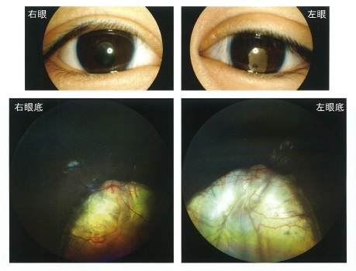
 |  | 1 | 眼 振
 |  | 2 | 羞 明
 |  | 3 | 視野欠損
 |  | 4 | 視力障害
 |  | 5 | 夜 盲 | 正解
視能訓練士 | 2023 | 生理光学 |  | 2023_co_23_am067
 |  | 53歳の男性。近見視力不良を主訴に来院した。屈折検査で両眼1.00Dの遠視であった。調節力が1.00Dであり、遠用部＋1.00D、近見加入2.00Dの二重焦点眼鏡を処方した。 この眼鏡で明視域はどれか。2つ選べ。
 |  | 1 | 10cmから25cmまで
 |  | 2 | 25cmから33cmまで
 |  | 3 | 33cmから50cmまで | 正解
 |  | 4 | 50cmから1mまで
 |  | 5 | 1mから無限遠まで | 正解
視能訓練士 | 2023 | 眼疾病学 |  | 2023_co_23_am068
 |  | 38歳の女性。眼瞼腫脹を主訴に来院し、甲状腺眼症と診断された。正面視と下方視の写真を示す。 この徴候はどれか。
 |  | 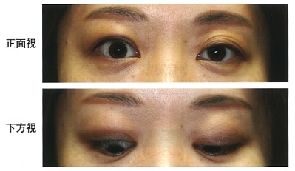
 |  | 1 | Gifford
 |  | 2 | Graefe | 正解
 |  | 3 | Möbius
 |  | 4 | Seidel
 |  | 5 | Stellwag
視能訓練士 | 2023 | 眼科検査学 |  | 2023_co_23_am069
 |  | 9歳の男児。学校健診で色覚異常を指摘され来院した。アノマロスコープの等色範囲を示す。 間違える色の組合せはどれか。
 |  | 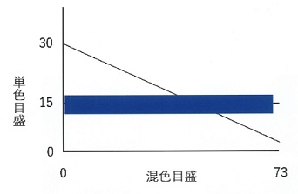
 |  | 1 | 青色と黄色
 |  | 2 | 赤色と緑色 | 正解
 |  | 3 | 橙色と紫色
 |  | 4 | 茶色と青色
 |  | 5 | 桃色と水色
視能訓練士 | 2023 | 斜視【斜視検査】 |  | 2023_co_23_am070
 |  | 46歳の男性。1か月前から複視を自覚して来院した。Hess赤緑試験の結果を示す。 正しいのはどれか。2つ選べ。
 |  | 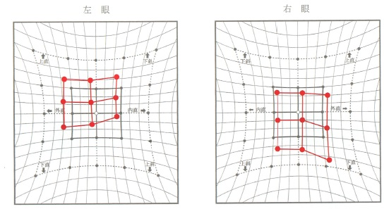
 |  | 1 | 顔面非対称がある。
 |  | 2 | 共同性斜視である。
 |  | 3 | 右への頭部傾斜がある。 | 正解
 |  | 4 | 左眼固視より右眼固視で複像間距離が増大する。
 |  | 5 | 左眼に基底下方プリズムを装用すると上下複視が軽減する。 | 正解
視能訓練士 | 2023 | 斜視【斜視検査】 |  | 2023_co_23_am071
 |  | 15歳の男子。10歳ころから外斜視が気になりだし、治療目的で来院した。視力は右（1.5×－0.75D）、左1.5（矯正不能）。眼位の写真を示す。 この所見で分かるのはどれか。2つ選べ。
 |  | 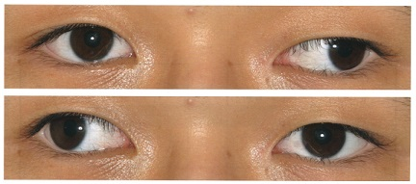
 |  | 1 | γ角異常がある。
 |  | 2 | 輻湊不全がある。
 |  | 3 | 交代性斜視である。 | 正解
 |  | 4 | 斜視眼に抑制がある。
 |  | 5 | 斜視角は約30°である。 | 正解
視能訓練士 | 2023 | 眼科検査学 |  | 2023_co_23_am072
 |  | 75歳の男性。保護眼鏡を装用せずに電動草刈り機で作業をした際、機器から飛んできた金属片で右上眼瞼を受傷した。右上眼瞼皮膚に幅2mmの穿通創を認めた。 眼窩内を検索するのに禁忌となる検査はどれか。
 |  | 1 | CT
 |  | 2 | MRI | 正解
 |  | 3 | OCT
 |  | 4 | X線撮影
 |  | 5 | 超音波Bモード
視能訓練士 | 2023 | 斜視【斜視治療】 |  | 2023_co_23_am073
 |  | 6歳4か月の男児。生後間もなく右方に静止位を伴う先天眼振と診断された。眼鏡による屈折矯正で、就学時まで経過観察した。両眼ともに矯正視力は静止位で1.2であるが、左への顔まわしが15°ある。 方針で誤っているのはどれか。
 |  | 1 | Version prismの処方
 |  | 2 | Anderson法による手術
 |  | 3 | Kestenbaum法による手術
 |  | 4 | 両眼水平4直筋大量後転術 | 正解
 |  | 5 | 授業中は黒板に向かって左寄りの座席に座るよう指導
視能訓練士 | 2023 | 斜視【斜視検査】 |  | 2023_co_23_am074
 |  | 21歳の女性。幼少時から内斜視がみられ眼鏡を常用していたが、中学生以降は放置していた。最近、友人から眼位ずれを指摘され手術希望のため来院した。視力は右（1.2×－1.25D）、左（0.8×＋0.75D＝cyl－0.50D10°）。交代プリズム遮閉試験は遠見25⊿内斜視、6⊿左上斜視、近見20⊿内斜視、5⊿左上斜視。Bagolini線条検査では左抑制がみられた。 斜視の手術前に行うのはどれか。2つ選べ。
 |  | 1 | 健眼遮閉訓練
 |  | 2 | 注視野検査
 |  | 3 | プリズム順応試験 | 正解
 |  | 4 | プリズムを用いた赤フィルタ法 | 正解
 |  | 5 | 融像増強訓練
視能訓練士 | 2023 | ロービジョン |  | 2023_co_23_am075
 |  | 78歳の男性。3か月前に脳梗塞を発症した。外出時に人にぶつかってしまうため来院した。視力は右（1.2×－5.50D）、左（1.0×－4.00D）。Goldmann視野計検査の結果を示す。 この患者への対応で正しいのはどれか。2つ選べ。
 |  | 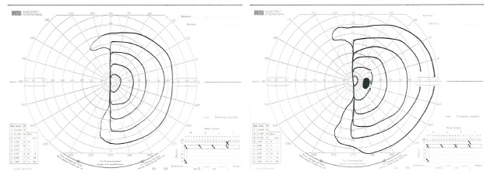
 |  | 1 | 右側に顔を回して見るように指導する。
 |  | 2 | 凹レンズで視野を縮小し広い視野を得る。
 |  | 3 | 逆単眼鏡で視野を縮小し広い視野を得る。
 |  | 4 | 見えにくい部分を自覚的に認識しているか確認する。 | 正解
 |  | 5 | 残存視野を活用してもらうため、意識して視線を動かすように指導する。 | 正解

